상품제안서
내열유리 아이스 머그컵 선물세트 HCG500ml 2개입 | 상품코드: S42953

 |  |  |  |  |  |  | 02-713-8555 | www.synergygift.co.kr
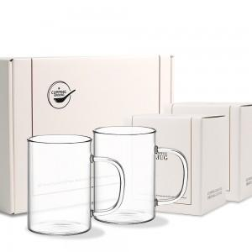 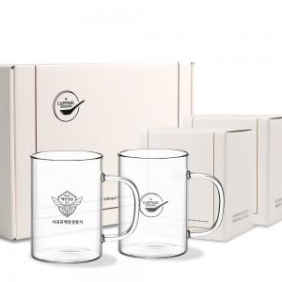 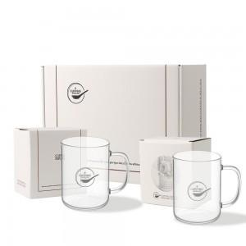

【상세/제작정보】

【인쇄/포장옵션】 | 실크, 스티커 / 포장지포장

【공급단가】 | 수량 | 30~ | 100~ | 300~ | 1,000~ | 3,000~
*VAT별도 | 단가 | 14,300원 | 13,530원 | 12,870원 | 12,540원 | 12,320원

【상품 URL】 | https://www.synergygift.co.kr:443/src/goods_detail.php?gdno=42953

